Hoja1
ESTADISTICAS INSTITUCIONALES
ENERO-MARZO 2020

 | ENERO | FEBRERO | MARZO | TOTAL DEL TRIMESTRE
COMUNICACIONES RECIBIDAS | 253 | 157 | 190 | 600
LICENCIAS RECIBIDAS | 234 | 86 | 45 | 365
LICENCIAS ENTREGADAS | 142 | 120 | 58 | 320
OFICIOS FIRMADOS POR EL SUPERINTENDENTE NUMERADOS Y DESPACHADOS | 575 | 316 | 190 | 1081
CERTIFICACIONES DE VEHICULOS DE MOTOR RECIBIDAS | 349 | 291 | 252 | 892
CERTIFICACIONES DE VEHICULOS DE MOTOR DESPACHADAS | 283 | 312 | 220 | 815
CIRCULARES INTERNAS | 6 | 4 | 6 | 16
TELEGRAMAS MULTIPLES | 1 | 4 | 3 | 8
MEMORANDUM | 0 | 0 | 0 | 0
FUENTE:
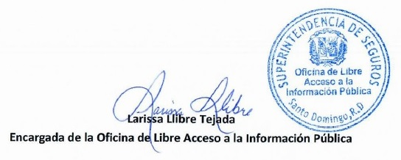
Departamento de Correspondencia y Archivo
Departamento de Certificaciones

